引脚配置
台灯开发排程
序号 | 需求名称 | 计划名称 | 计划类别 | 负责人 | 计划开始 | 计划结束 | 注意事项 | 说明

1 | 开机引导触控 | 屏幕开发 | 人机交互 | Jasper | - | - | - | 未注明时间均同步完成
2 | 主页触控 |  |  |  | - | - | - | -
3 | 引导页面触控 |  |  |  | - | - | - | -
4 | 菜单界面按钮触控 |  |  |  | - | - | - | -
5 | 各级页面返回按钮触控 |  |  |  | - | - | - | -
6 | 风扇调速触控 |  |  |  | - | - | - | -
7 | 风扇开关触控 |  |  |  | - | - | - | -
8 | 亮度调节触控 |  |  |  | - | - | - | -
9 | 色温调节触控 |  |  |  | - | - | - | -
10 | LED开关触控 |  |  |  | - | - | - | -
11 | 设置页面触控 |  |  |  | - | - | - | -
12 | 定时闹钟触控
13 | 开机引导显示 |  |  |  | 2024-06-10 | - | 美工介入 | -
14 | 主页图标显示 |  |  |  | 2024-06-10 | - | 美工介入 | -
15 | 各级页面控制图标显示 |  |  |  | 2024-06-10 | - | 美工介入 | -
16 | 各级页面背景显示 |  |  |  | 2024-06-10 | - | 美工介入 | -
17 | 定时闹钟显示 |  |  |  | 2024-06-10 | - | 美工介入 | -

18 | LED色温调制 | LED控制 | 控制 | Jasper | - | - | - | -
19 | LED亮度调制 |  |  |  | - | - | - | -
20 | 小夜灯开关 |  |  |  | - | - | - | -
21 | 风扇无极调速 | 电机控制 |  |  | - | - | - | -
22 | 风扇挡位设置 |  |  |  | - | - | - | -

23 | flash软件记忆 | 板载资源开发 | BSP | Jasper | - | - | - | 为自启动和情景模式服务
24 | cli指令 |  |  |  | - | - | - | -
25 | 软件i2c驱动 |  |  |  | - | - | - | -
26 | aht30读取温湿度 |  |  |  | - | - | - | -
27 | ds1338读取时间 |  |  |  | - | - | - | -
28 | 屏幕指令解析 |  |  |  | - | - | - | -
29 | mhcwb8g-b驱动 |  |  |  | - | - | - | -

30 | wifi联网 | 小米模块开发 | 通信 | Jasper | - | - | -
31 | sdk二次开发 |  |  |  | 2024-06-15 | 2024-07-15 | 需小米NDA
32 | 获取天气网天气信息 |  |  |  | 2024-06-15 | 2024-07-15 | 需天气网API（付费） | 已知可用“心知天气”
33 | 获取网络时间(服务器时间) |  |  |  | 2024-06-15 | 2024-07-15 | - | -
34 | 获取位置信息(http) |  |  |  | 2024-06-15 | 2024-07-15 | 需定位服务商API（可能付费） | 已知“Google Geolocation API”（外网 不建议使用），可找国内同类服务商代替

35 | LED灯开关 | 米家APP开发 | Android开发 | Jasper | - | - | - | 米家APP是跨平台的，支持Android、IOS
36 | LED灯亮度调制 |  |  |  | 2024-06-10 | 2024-06-30 | - | -
37 | LED灯色温调制 |  |  |  | 2024-06-10 | 2024-06-30 | - | -
38 | 情景模式选择 |  |  |  | 2024-06-10 | 2024-06-30 | - | -
39 | 延时关灯设置 |  |  |  | 2024-06-10 | 2024-06-30 | - | -
40 | 定时开灯设置 |  |  |  | 2024-06-10 | 2024-06-30 | - | -
41 | 风扇调档 |  |  |  | 2024-06-10 | 2024-06-30 | - | -
42 | 公司信息显示（广告） |  |  |  | - | - | - | -
END
注意：以上信息均为已知内容，后续开发过程中若出现未提及的条目，请在此表后添加，并注明类别及时间。
 | 序号绿色为已完成

附录：
 | 一、小米NDA

 | 如图 需要保密协议才可获取SDK进行二次开发 |  | 详情可参考小米IOT平台 |  | iot.mi.com

 |  |  | NDA小米官方原文件 见邮件 附件1

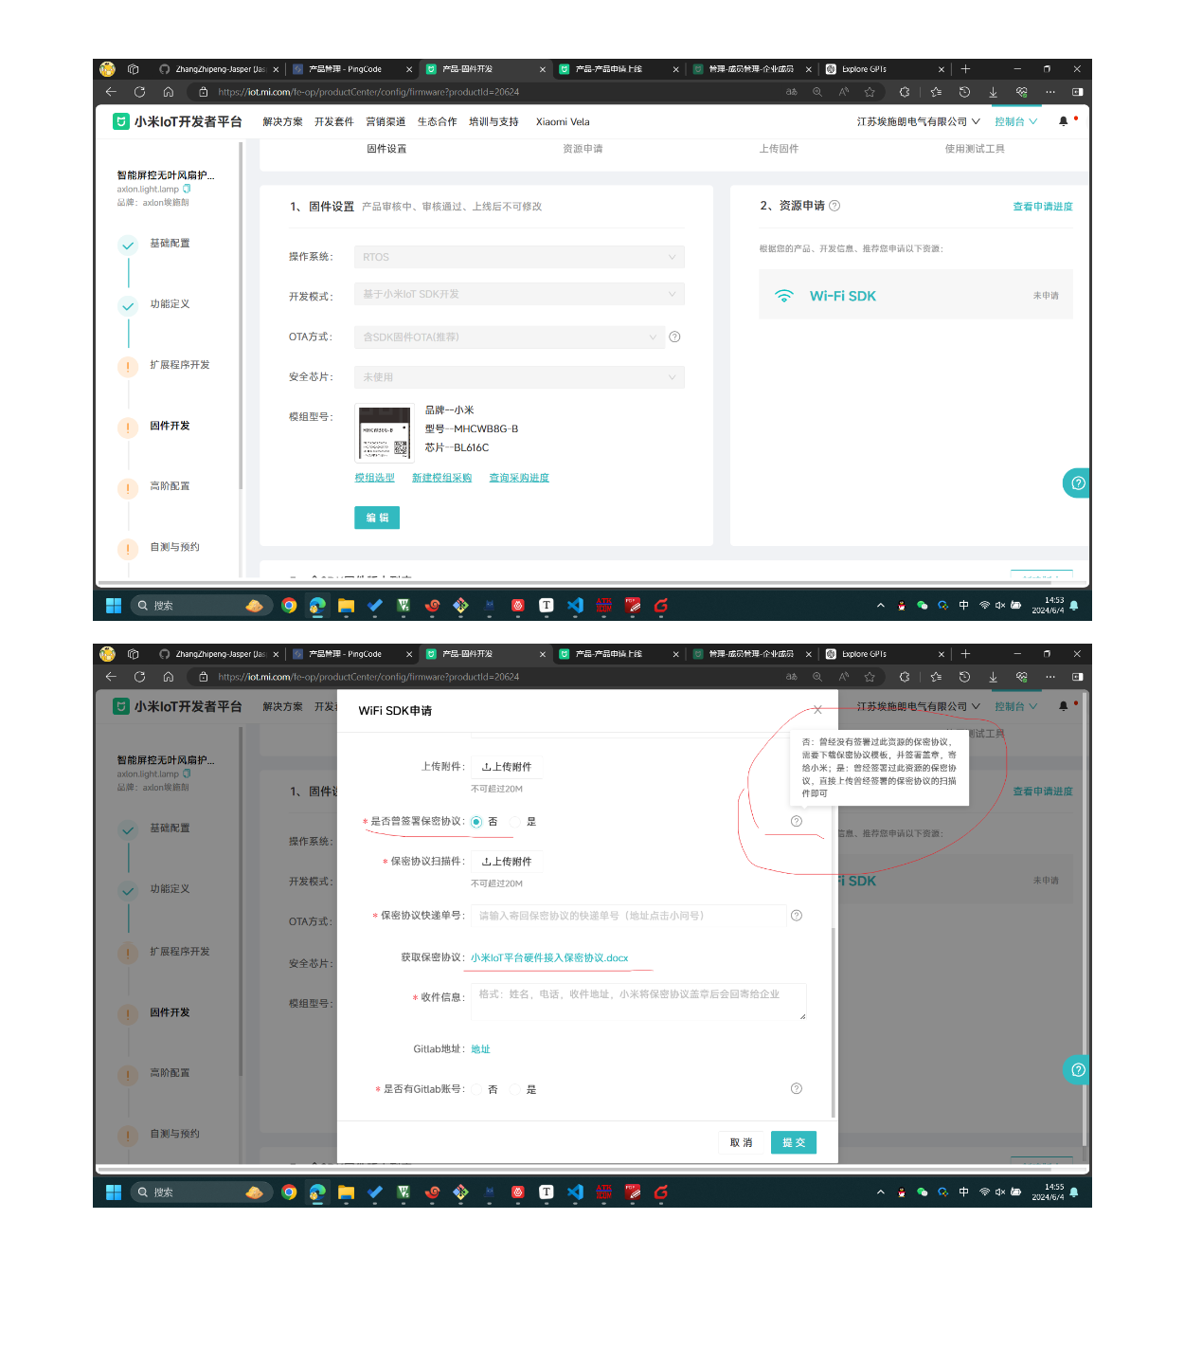

 | 二、天气网数据获取 | 天气信息基于HTTP协议，从天气网API获取 |  |  | 心知天气官网： |  | www.seniverse.com

 | 三、位置信息获取 | 目前我（Jasper）已知可获取网络位置的方法有：IP定位（偏差较大，需要API）、WIFI定位（相对精准，需要API）

 |  | 若有更好的方法可进行替代

